Профлист
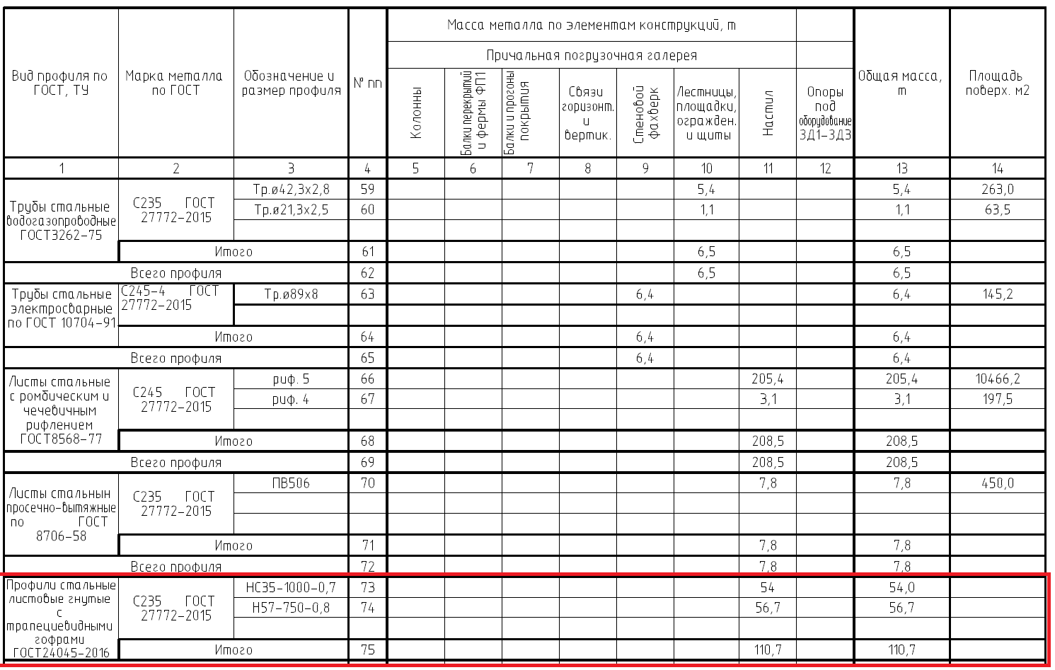
Лист | Марка | Наименование марки | Кол-во, шт. | Вес 1-ой, кг | Общий вес, кг | S одной, м2 | S всех, м2 | Примечание
327 | 1Н2-1 | Профлист 1Н2-1 | 111 | 49.0 | 5,439.0 | 14.89 | 1,652.79 | RAL 7005
328 | 1Н2-2 | Профлист 1Н2-2 | 111 | 47.0 | 5,217.0 | 14.26 | 1,582.86 | RAL 7005
329 | 1Н3-1 | Профлист 1Н3-1 | 75 | 70.6 | 5,295.0 | 24.34 | 1,825.50 | RAL Design 110 60 65
330 | 1Н3-2 | Профлист 1Н3-2 | 14 | 71.5 | 1,001.0 | 24.62 | 344.68 | RAL Design 110 60 65
331 | 1Н3-3 | Профлист 1Н3-3 | 4 | 23.3 | 93.2 | 8.02 | 32.08 | RAL Design 110 60 65
332 | 1Н3-4 | Профлист 1Н3-4 | 1 | 7.9 | 7.9 | 2.73 | 2.73 | RAL Design 110 60 65
333 | 1Н3-5 | Профлист 1Н3-5 | 2 | 17.7 | 35.4 | 6.11 | 12.22 | RAL Design 110 60 65
334 | 1Н3-6 | Профлист 1Н3-6 | 2 | 10.3 | 20.6 | 3.57 | 7.14 | RAL Design 110 60 65
335 | 1Н3-7 | Профлист 1Н3-7 | 60 | 23.6 | 1,416.0 | 8.14 | 488.40 | RAL Design 110 60 65
336 | 1Н3-8 | Профлист 1Н3-8 | 60 | 22.9 | 1,374.0 | 7.89 | 473.40 | RAL Design 110 60 65
337 | 1Н3-9 | Профлист 1Н3-9 | 1 | 76.9 | 76.9 | 26.50 | 26.50 | RAL Design 110 60 65
338 | 1Н3-10 | Профлист 1Н3-10 | 1 | 77.7 | 77.7 | 26.78 | 26.78 | RAL Design 110 60 65
339 | 1Н3-11 | Профлист 1Н3-11 | 1 | 76.2 | 76.2 | 26.25 | 26.25 | RAL Design 110 60 65
340 | 1Н3-12 | Профлист 1Н3-12 | 1 | 77.0 | 77.0 | 26.53 | 26.53 | RAL Design 110 60 65
341 | 1Н3-13 | Профлист 1Н3-13 | 1 | 75.4 | 75.4 | 25.99 | 25.99 | RAL Design 110 60 65
342 | 1Н3-14 | Профлист 1Н3-14 | 1 | 76.3 | 76.3 | 26.27 | 26.27 | RAL Design 110 60 65
343 | 1Н3-15 | Профлист 1Н3-15 | 1 | 74.7 | 74.7 | 25.74 | 25.74 | RAL Design 110 60 65
344 | 1Н3-16 | Профлист 1Н3-16 | 1 | 75.5 | 75.5 | 26.02 | 26.02 | RAL Design 110 60 65
345 | 1Н3-17 | Профлист 1Н3-17 | 1 | 74.0 | 74.0 | 25.48 | 25.48 | RAL Design 110 60 65
346 | 1Н3-18 | Профлист 1Н3-18 | 1 | 74.8 | 74.8 | 25.76 | 25.76 | RAL Design 110 60 65
347 | 1Н3-19 | Профлист 1Н3-19 | 1 | 73.2 | 73.2 | 25.23 | 25.23 | RAL Design 110 60 65
348 | 1Н3-20 | Профлист 1Н3-20 | 1 | 74.0 | 74.0 | 25.51 | 25.51 | RAL Design 110 60 65
349 | 1Н3-21 | Профлист 1Н3-21 | 1 | 72.5 | 72.5 | 24.97 | 24.97 | RAL Design 110 60 65
350 | 1Н3-22 | Профлист 1Н3-22 | 1 | 73.3 | 73.3 | 25.25 | 25.25 | RAL Design 110 60 65
351 | 1Н3-23 | Профлист 1Н3-23 | 1 | 71.8 | 71.8 | 24.72 | 24.72 | RAL Design 110 60 65
352 | 1Н3-24 | Профлист 1Н3-24 | 1 | 72.6 | 72.6 | 25.00 | 25.00 | RAL Design 110 60 65
353 | 1Н3-25 | Профлист 1Н3-25 | 1 | 71.0 | 71.0 | 24.47 | 24.47 | RAL Design 110 60 65
354 | 1Н3-26 | Профлист 1Н3-26 | 1 | 71.8 | 71.8 | 24.75 | 24.75 | RAL Design 110 60 65

243 | 2Н2-1 | Профлист 2Н2-1 | 230 | 49.0 | 11,270.0 | 14.89 | 3,424.70 | RAL 7005
244 | 2Н2-2 | Профлист 2Н2-2 | 230 | 47.0 | 10,810.0 | 14.26 | 3,279.80 | RAL 7005
245 | 2Н3-1 | Профлист 2Н3-1 | 173 | 23.6 | 4,082.8 | 8.14 | 1,408.22 | RAL Design 110 60 65
246 | 2Н3-2 | Профлист 2Н3-2 | 173 | 22.9 | 3,961.7 | 7.89 | 1,364.97 | RAL Design 110 60 65
247 | 2Н3-3 | Профлист 2Н3-3 | 172 | 70.6 | 12,143.2 | 24.34 | 4,186.48 | RAL Design 110 60 65
248 | 2Н3-4 | Профлист 2Н3-4 | 6 | 10.3 | 61.8 | 3.57 | 21.42 | RAL Design 110 60 65
249 | 2Н3-5 | Профлист 2Н3-5 | 6 | 17.7 | 106.2 | 6.11 | 36.66 | RAL Design 110 60 65
250 | 2Н3-6 | Профлист 2Н3-6 | 9 | 21.8 | 196.2 | 7.51 | 67.59 | RAL Design 110 60 65
251 | 2Н3-7 | Профлист 2Н3-7 | 1 | 16.8 | 16.8 | 5.81 | 5.81 | RAL Design 110 60 65
252 | 2Н3-8 | Профлист 2Н3-8 | 3 | 6.4 | 19.2 | 2.22 | 6.66 | RAL Design 110 60 65

311 | 3Н2-1 | Профлист 3Н2-1 | 112 | 49.0 | 5,488.0 | 14.89 | 1,667.68 | RAL 7005
312 | 3Н2-2 | Профлист 3Н2-2 | 112 | 47.0 | 5,264.0 | 14.26 | 1,597.12 | RAL 7005
313 | 3Н3-1 | Профлист 3Н3-1 | 84 | 70.6 | 5,930.4 | 24.34 | 2,044.56 | RAL Design 110 60 65
314 | 3Н3-2 | Профлист 3Н3-2 | 84 | 23.6 | 1,982.4 | 8.14 | 683.76 | RAL Design 110 60 65
315 | 3Н3-3 | Профлист 3Н3-3 | 84 | 22.9 | 1,923.6 | 7.89 | 662.76 | RAL Design 110 60 65
316 | 3Н3-4 | Профлист 3Н3-4 | 1 | 16.8 | 16.8 | 5.81 | 5.81 | RAL Design 110 60 65
317 | 3Н3-5 | Профлист 3Н3-5 | 3 | 21.8 | 65.4 | 7.51 | 22.53 | RAL Design 110 60 65
318 | 3Н3-6 | Профлист 3Н3-6 | 1 | 6.4 | 6.4 | 2.22 | 2.22 | RAL Design 110 60 65
319 | 3Н3-7 | Профлист 3Н3-7 | 2 | 17.7 | 35.4 | 6.11 | 12.22 | RAL Design 110 60 65
320 | 3Н3-8 | Профлист 3Н3-8 | 2 | 10.3 | 20.6 | 3.57 | 7.14 | RAL Design 110 60 65

332 | 4Н2-1 | Профлист 4Н2-1 | 100 | 49.0 | 4,900.0 | 14.89 | 1,489.00 | RAL 7005
333 | 4Н2-2 | Профлист 4Н2-2 | 100 | 47.0 | 4,700.0 | 14.26 | 1,426.00 | RAL 7005
334 | 4Н3-1 | Профлист 4Н3-1 | 77 | 70.6 | 5,436.2 | 24.34 | 1,874.18 | RAL Design 110 60 65
335 | 4Н3-2 | Профлист 4Н3-2 | 74 | 23.6 | 1,746.4 | 8.14 | 602.36 | RAL Design 110 60 65
336 | 4Н3-3 | Профлист 4Н3-3 | 74 | 22.9 | 1,694.6 | 7.89 | 583.86 | RAL Design 110 60 65
337 | 4Н3-4 | Профлист 4Н3-4 | 1 | 16.8 | 16.8 | 5.81 | 5.81 | RAL Design 110 60 65
338 | 4Н3-5 | Профлист 4Н3-5 | 3 | 21.8 | 65.4 | 7.51 | 22.53 | RAL Design 110 60 65
339 | 4Н3-6 | Профлист 4Н3-6 | 1 | 6.4 | 6.4 | 2.22 | 2.22 | RAL Design 110 60 65
340 | 4Н3-7 | Профлист 4Н3-7 | 2 | 17.7 | 35.4 | 6.11 | 12.22 | RAL Design 110 60 65
341 | 4Н3-8 | Профлист 4Н3-8 | 2 | 10.3 | 20.6 | 3.57 | 7.14 | RAL Design 110 60 65
342 | 4Н3-9 | Профлист 4Н3-9 | 1 | 71.5 | 71.5 | 24.62 | 24.62 | RAL Design 110 60 65
...

